Hướng Dẫn Cài Đặt
Hướng dẫn cài đặt plugin

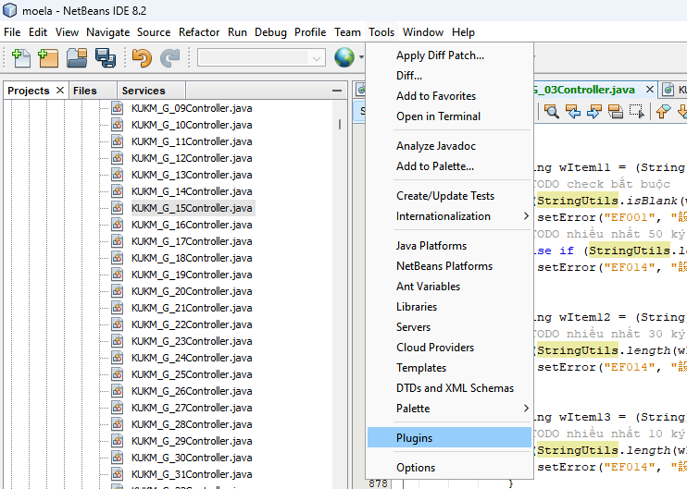

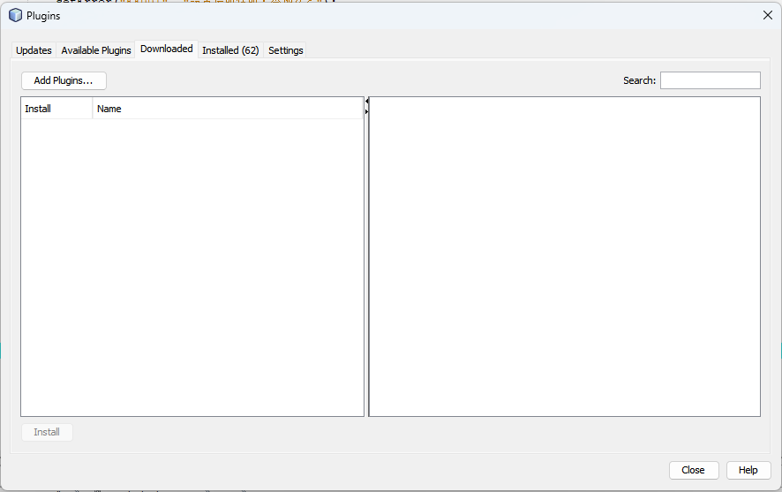

 | Paste cái đường dẫn đến cái folder chứa file 「.nbm」 chọn open

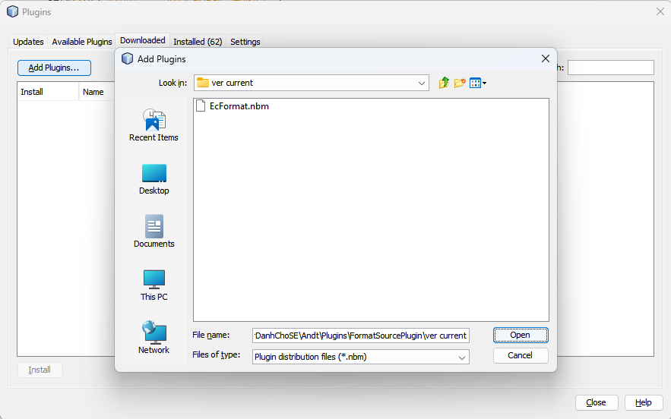

double click để chọn plugin này

 | Xong restart lại Netbeans

Hướng Dẫn Phát Triển
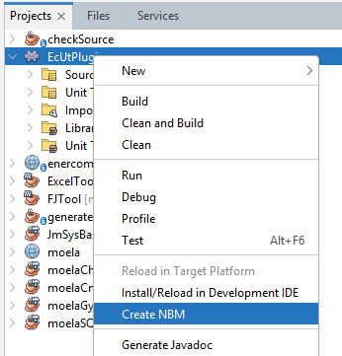
Hướng dẫn tạo file [.nbm]

